D1
I. Платёжный баланс Республики Молдова во II кварталe 2024 года (предварительные данные)

Во втором квартале 2024 года, Республика Молдова, как и ее основные торговые партнеры, продолжили восстановление экономики.

График 1. ВВП, индексы физического объема (% к соответствующему кварталу предыдущего года)
 | RUS | UKR | ROU | ЕС | #REF! | MDA
I | 98.2 | 89.5 | 102.4 | 100.1 | 1 | 97.6
II | 104.9 | 118.1 | 101.1 | 100.1 |  | 97.8
III | 105.5 | 109.3 | 101.9 | 100 |  | 102.6
IV | 105.1 | 104.5 | 103 | 100 |  | 100.2
I* | 105.4 | 103.9 | 100.1 | 100 |  | 101.9
II | 104.1 | 103.7 | 100.1 | 100.3 |  | 102.4

Источники: Национальные органы статистики, OECD.Stat
*пересмотренные данные

 | 2023 |  |  |  | 2024
 | I | II | III | IV | I* | II
RUS | 98.2 | 104.9 | 105.5 | 105.1 | 105.4 | 104.1
UKR | 89.5 | 118.1 | 109.3 | 104.5 | 103.9 | 103.7
ROU | 102.4 | 101.1 | 101.9 | 103 | 100.1 | 100.1
ЕС | 100.1 | 100.1 | 100 | 100 | 100 | 100.3
MDA | 97.6 | 97.8 | 102.6 | 100.2 | 101.9 | 102.4

D2
I. Платёжный баланс Республики Молдова во II кварталe 2024 года (предварительные данные)

Bо втором квартале 2024 года уменьшились как торговая, так и финансовая открытость экономики.

График 2. Показатели открытости экономики, %

 | 2023 |  |  |  | 2024
 | I* | II* | III* | IV* | I* | II
Торговая открытость | 115.7 | 91.3 | 89.5 | 87.4 | 95.2 | 93.3
Экспорт товаров и услуг / ВВП | 43.9 | 34.7 | 32.4 | 32.6 | 35.9 | 33.3
Импорт товаров и услуг / ВВП | 71.8 | 56.6 | 57.1 | 54.8 | 59.3 | 60.0

 | 31.03.2023* | 30.06.2023* | 30.09.2023* | 31.12.2023* | 31.03.2024* | 30.06.2024
Финансовая открытость | 134.7 | 132.6 | 126.6 | 129.7 | 125.2 | 121.4
Внешние фин. активы / ВВП | 45.5 | 45.6 | 43.5 | 46.9 | 45.3 | 44.3
Внешние обязательства / ВВП | 89.2 | 87.1 | 83.1 | 82.8 | 79.9 | 77.1

D3
I. Платёжный баланс Республики Молдова во II кварталe 2024 года (предварительные данные)

Во втором квартале 2024 года дефицит текущего счёта увеличился, а финансовый счёт зафиксировал чистые поступления финансовых средств, недостаточные для его покрытия.

График 3. Платежный баланс Республики Молдова - основные компоненты (млн. долларов США)

*пересмотренные данные
 | 2023 |  |  |  | 2024
 | I | II | III | IV | I | II
Счет текущих операций | -493.09 | -386.89 | -553.79 | -459.46 | -444.04 | -697.87
Счёт операций с капиталом | 14.17 | 25.09 | 24.97 | 17.62 | 13.42 | 15.69
Финансовый счёт | -405.38 | -301.78 | -481.95 | -462.32 | -526.16 | -530.24
Чистые ошибки и пропуски | 73.54 | 60.02 | 46.87 | -20.48 | -95.54 | 151.94

D4
I. Платёжный баланс Республики Молдова во II кварталe 2024 года (предварительные данные)

Дефицит счета текущих операций во втором квартале 2024 года увеличился за счёт увеличения дефицита внешней торговли товарами и сокращения профицита первичных доходов.

График 4. Счет текущих операций – основные компоненты (млн. долларов США)

*пересмотренные данные
 | 2023 |  |  |  | 2024
 | I* | II* | III* | IV* | I* | II
Счет текущих операций | -493.09 | -386.89 | -553.79 | -459.46 | -444.04 | -697.87
Экспорт / вводы | 2,252.58 | 2,168.03 | 2,383.46 | 2,411.68 | 2,096.65 | 2,211.96
Товары | 916.37 | 799.99 | 820.20 | 888.94 | 797.75 | 708.74
Услуги | 591.43 | 577.95 | 640.99 | 630.16 | 566.70 | 691.34
Первичные доходы | 247.14 | 274.43 | 284.53 | 287.95 | 259.74 | 302.14
Вторичные доходы | 497.64 | 515.66 | 637.74 | 604.63 | 472.46 | 509.74
Импорт / вывоз | -2,745.67 | -2,554.92 | -2,937.25 | -2,871.14 | -2,540.69 | -2,909.83
Товары | -2,147.63 | -1,858.55 | -2,114.41 | -2,174.00 | -1,894.43 | -2,081.65
Услуги | -320.95 | -386.75 | -458.67 | -379.26 | -358.12 | -445.14
Первичные доходы | -179.02 | -205.98 | -242.94 | -199.36 | -179.58 | -266.60
Вторичные доходы | -98.07 | -103.64 | -121.23 | -118.52 | -108.56 | -116.44

D5
I. Платёжный баланс Республики Молдова во II кварталe 2024 года (предварительные данные)

Во втором квартале 2024 года дефицит торговли товарами с ЕС и другими странами существенно сократился по сравнению с аналогичным периодом предыдущего года.

График 5. Сальдо счета товаров, по группам стран (ФОБ-СИФ)

Источник: НБМ, на основе данных НБС
*пересмотренные данные

 | 2023 |  |  |  | 2024
 | I* | II* | III* | IV* | I* | II
Всего | -1231.26 | -1058.56 | -1294.21 | -1285.06 | -1096.68 | -1372.91
EC | -804.89 | -755.21 | -803.35 | -789.12 | -754.05 | -901.69
СНГ | 6.65 | -1.11 | -17.89 | -13.70 | -7.96 | 5.22
Другие страны | -433.02 | -302.24 | -472.97 | -482.24 | -334.67 | -476.44

D6
I. Платёжный баланс Республики Молдова во II кварталe 2024 года (предварительные данные)

Румыния и Украина были основными партнёрами Республики Молдова как по экспорту, так и по импорту товаров.

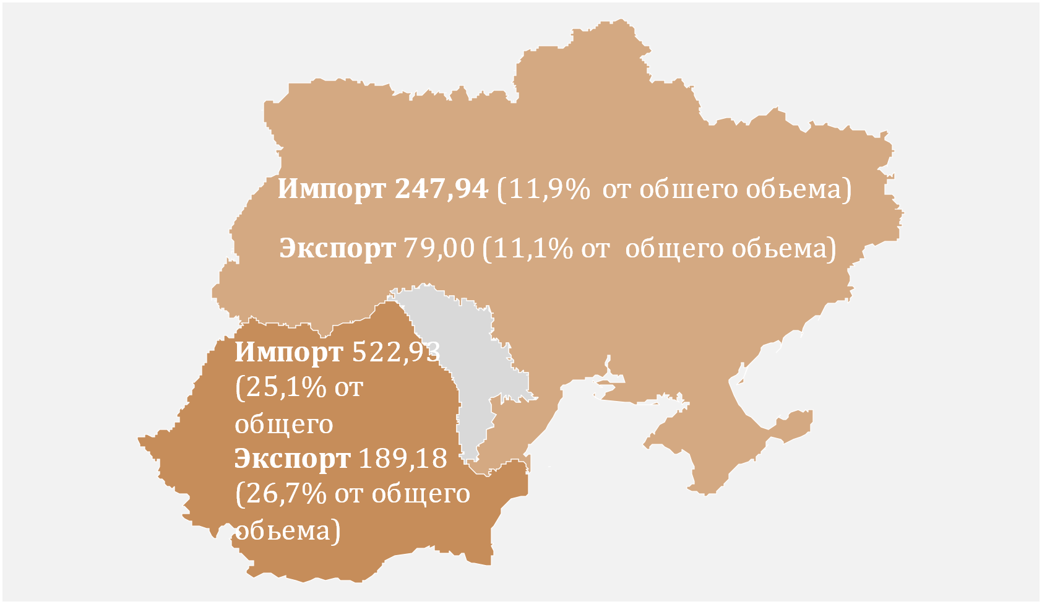
График 6. Основные торговые партнеры (млн. долларов США)
 | № | Страна партнер | Экспорт | Импорт
 | 1 | Румыния | 189.18 | 522.93
 | 2 | Украина | 79.00 | 247.94
 | 3 | Турция | 54.96 | 173.49
 | 4 | Германия | 38.64 | 155.95
 | 5 | Китай | 1.69 | 155.16
 | 6 | Польша | 32.57 | 122.64
 | 7 | Италия | 22.57 | 88.31
 | 8 | Чехия | 45.44 | 47.14
 | 9 | Россия | 39.00 | 38.90
 | 10 | Болгария | 17.53 | 57.16

D7
I. Платёжный баланс Республики Молдова во II кварталe 2024 года (предварительные данные)

Сокращение экспорта товаров было обусловлено значительным снижением экспорта в другие страны и ЕС, в то время как импорт из всех географических зон увеличился. Агропищевая продукция была основной категорией экспортируемых товаров, а машины, приборы и оборудование — основной категорией импортируемых товаров.

График 7. Экспорт и импорт товаров по категориям и географическим зонам
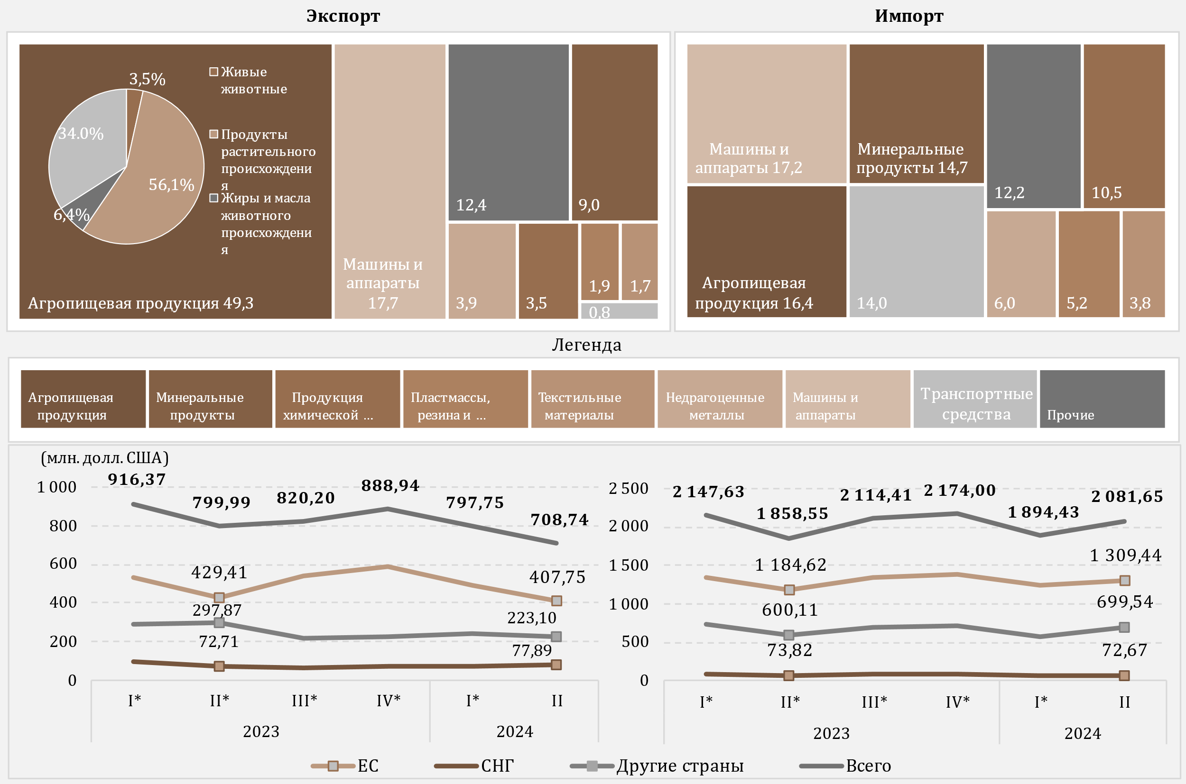

Источник: НБМ, на основе данных НБС
*пересмотренные данные

D8
I. Платёжный баланс Республики Молдова во II кварталe 2024 года (предварительные данные)

По сравнению с аналогичным периодом 2023 года, во втором квартале 2024 года снижение импорта топливных товаров и электроэнергии было обусловлено в основном сокращением импорта дизельного топлива.

График 8. Импорт топливных товаров и электроэнергии (в ценах СИФ)

*пересмотренные данные
 | 2023 |  |  |  | 2024
 | I* | II* | III* | IV* | I* | II
Дизтопливо | 241.29 | 217.93 | 227.81 | 168.39 | 144.93 | 133.69
Природный газ | 188.86 | 6.75 | 167.12 | 95.45 | 9.63 | 28.22
Бензин | 60.97 | 60.55 | 66.80 | 65.93 | 67.81 | 63.82
Электроэнергия | 13.24 | 11.03 | 15.17 | 17.40 | 18.31 | 18.23
Уголь | 5.02 | 2.13 | 4.46 | 4.93 | 3.06 | 2.47
Топочный мазут | 62.03 | 1.14 | 0.09 | 10.53 | 0.10 | 0.08
Прочие | 26.76 | 23.83 | 38.55 | 32.66 | 23.82 | 29.71
Всего | 598.17 | 323.36 | 520.00 | 395.29 | 267.66 | 276.22

D9
I. Платёжный баланс Республики Молдова во II кварталe 2024 года (предварительные данные)

Увеличение профицита баланса услуг было обусловлено пребладанием роста экспорта, над ростом импорта.

График 9. Баланс услуг

*пересмотренные данные
 | 2023 |  |  |  | 2024
 | I* | II* | III* | IV* | I* | II
Сальдо | 270.48 | 191.20 | 182.32 | 250.90 | 208.58 | 246.20
Экспорт | 591.43 | 577.95 | 640.99 | 630.16 | 566.70 | 691.34
Импорт | 320.95 | 386.75 | 458.67 | 379.26 | 358.12 | 445.14
Сальдо / ВВП (правая ось) | 7.9 | 4.8 | 4.0 | 5.4 | 5.5 | 5.8

D10
I. Платёжный баланс Республики Молдова во II кварталe 2024 года (предварительные данные)

Во втором квартале 2024 года основными категориями экспортируемых услуг были туризм, ИТ-услуги и транспорт, а по импорту — туризм и транспорт.

График 10. Экспорт и импорт услуг, основные типы, во II квартале 2024 года
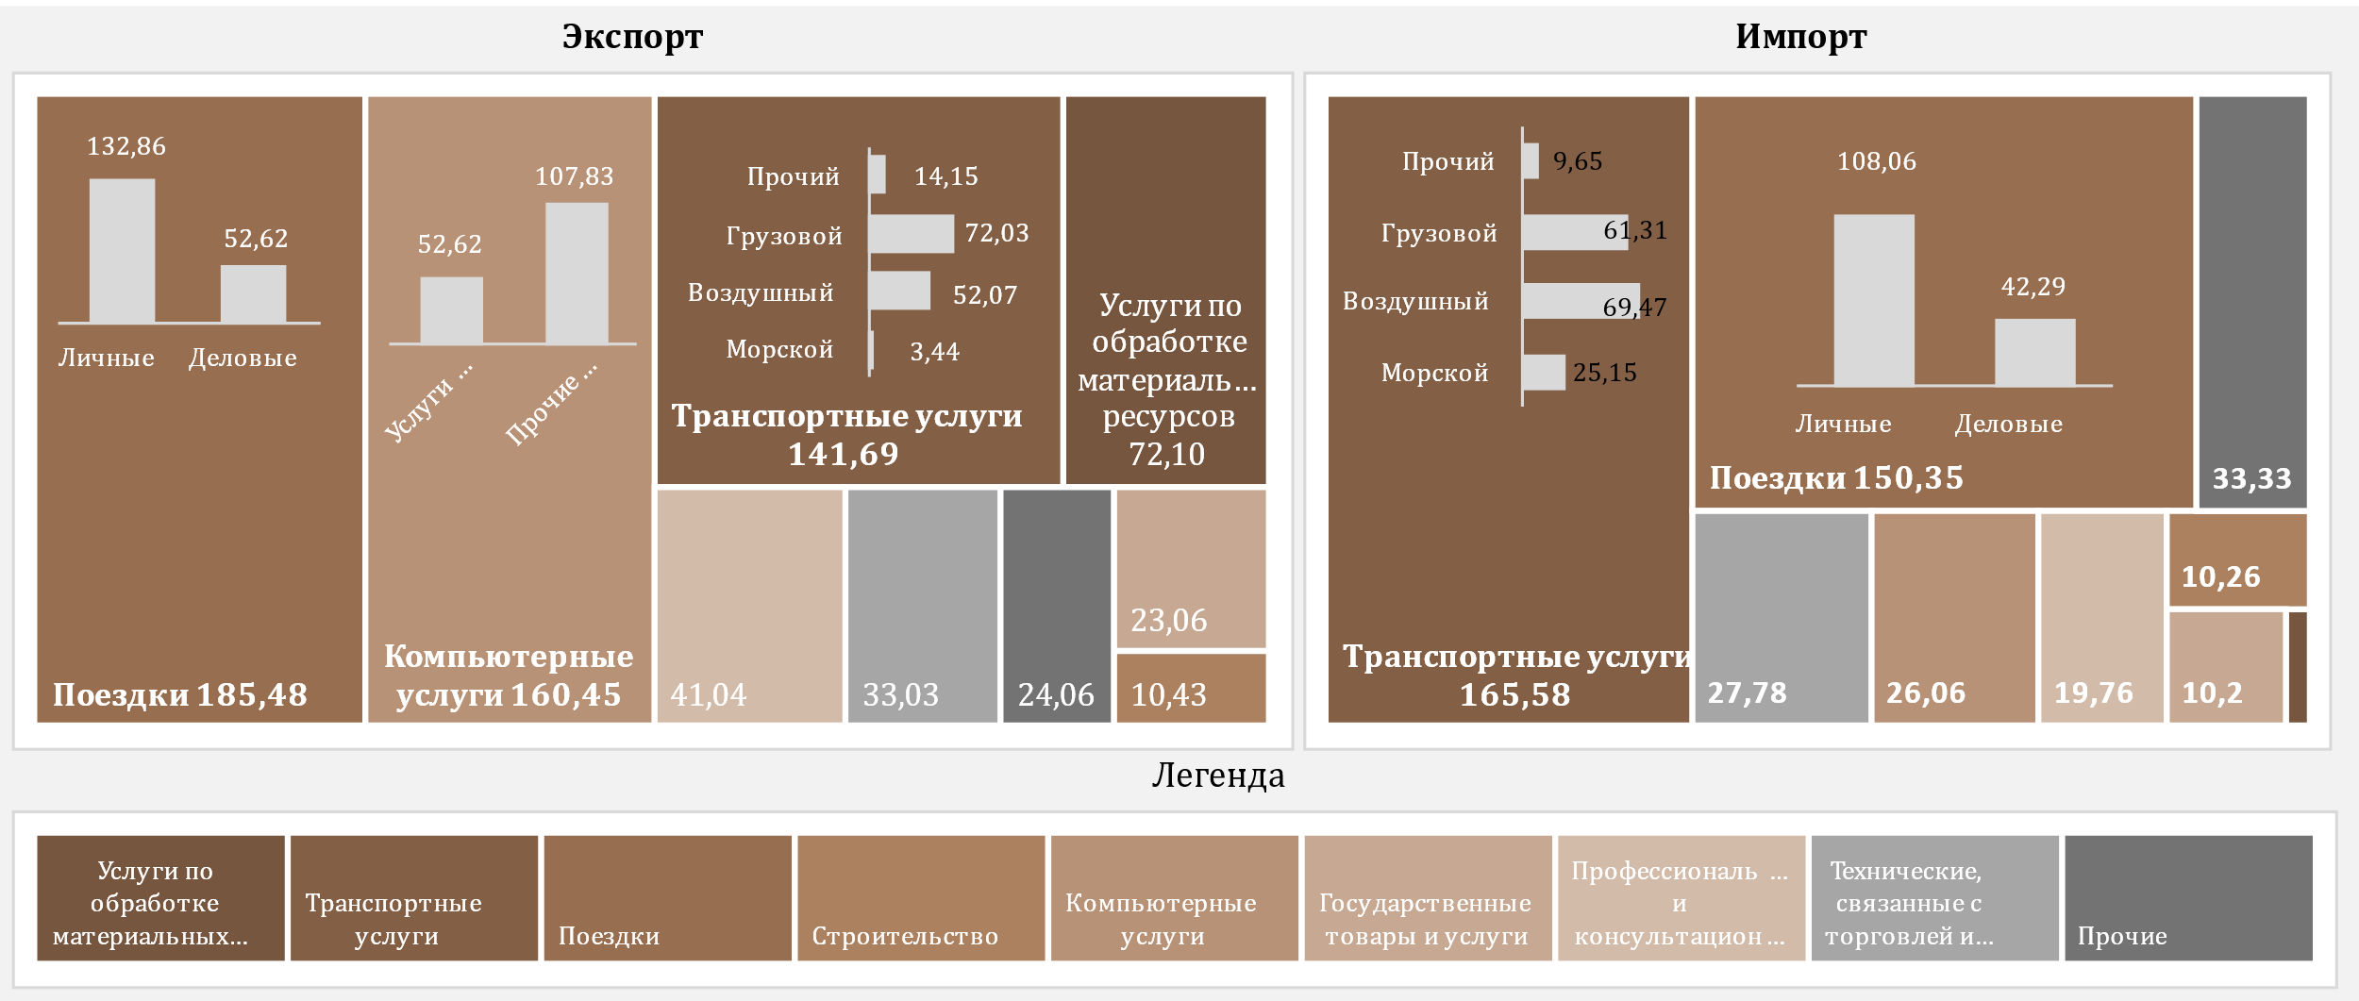

D11
I. Платёжный баланс Республики Молдова во II кварталe 2024 года (предварительные данные)

Во втором квартале 2024 года профицит баланса первичных доходов значительно сократился.

График 11. Первичные доходы в динамике

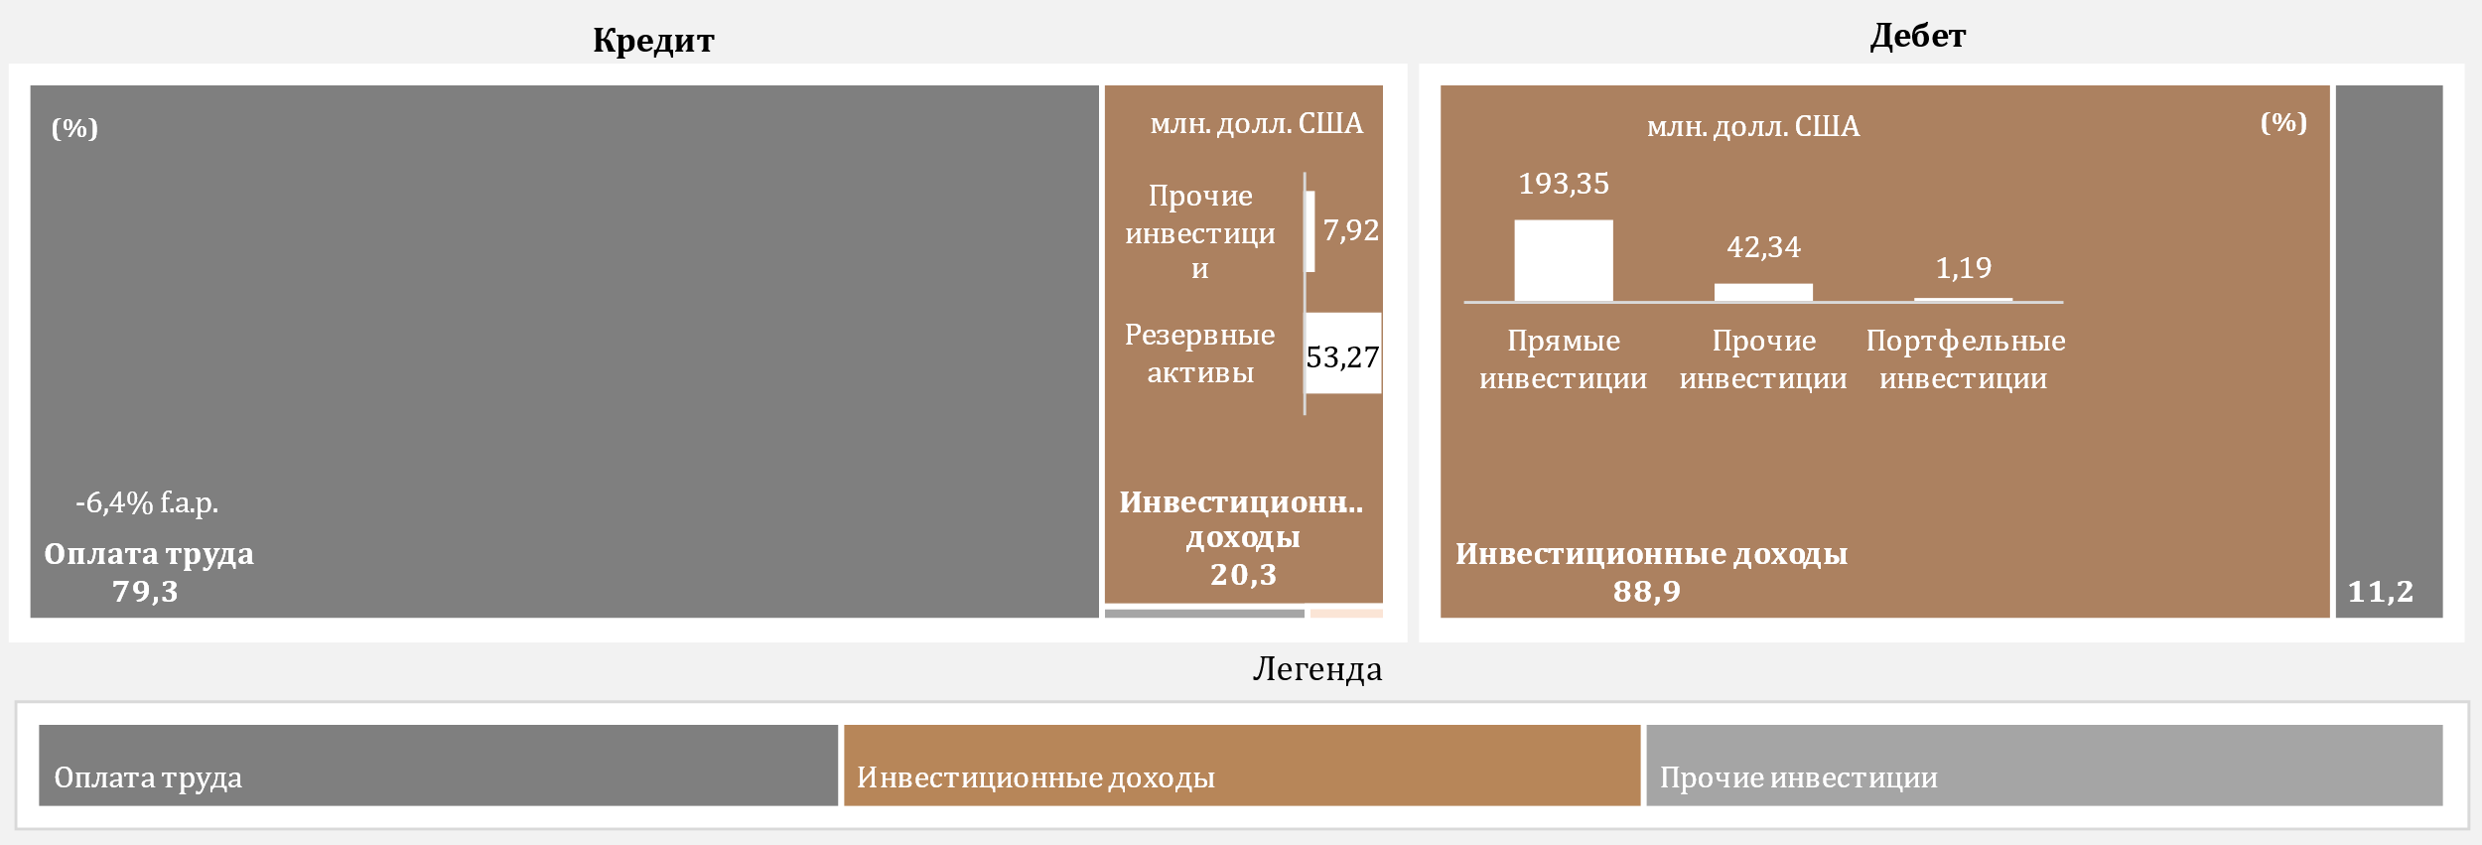

*пересмотренные данные

 | 2023 |  |  |  | 2024
 | I* | II* | III* | IV* | I* | II
Сальдо / ВВП (правая ось) | 2.0% | 1.7% | 0.9% | 1.9% | 2.1% | 0.8%
Оплата труда, чистая | 183.99 | 194.00 | 199.36 | 195.69 | 170.26 | 209.57
Инвестиционные доходы, чистые | -115.46 | -123.83 | -161.49 | -108.87 | -92.21 | -175.69
Прочие первичные доходы, чистые | -0.41 | -1.72 | 3.72 | 1.77 | 2.11 | 1.66
Сальдо | 68.12 | 68.45 | 41.59 | 88.59 | 80.16 | 35.54

D12
I. Платёжный баланс Республики Молдова во II кварталe 2024 года (предварительные данные)

Во втором квартале 2024 года уменьшение профицита вторичных доходов было результатом снижения чистых личных переводов.

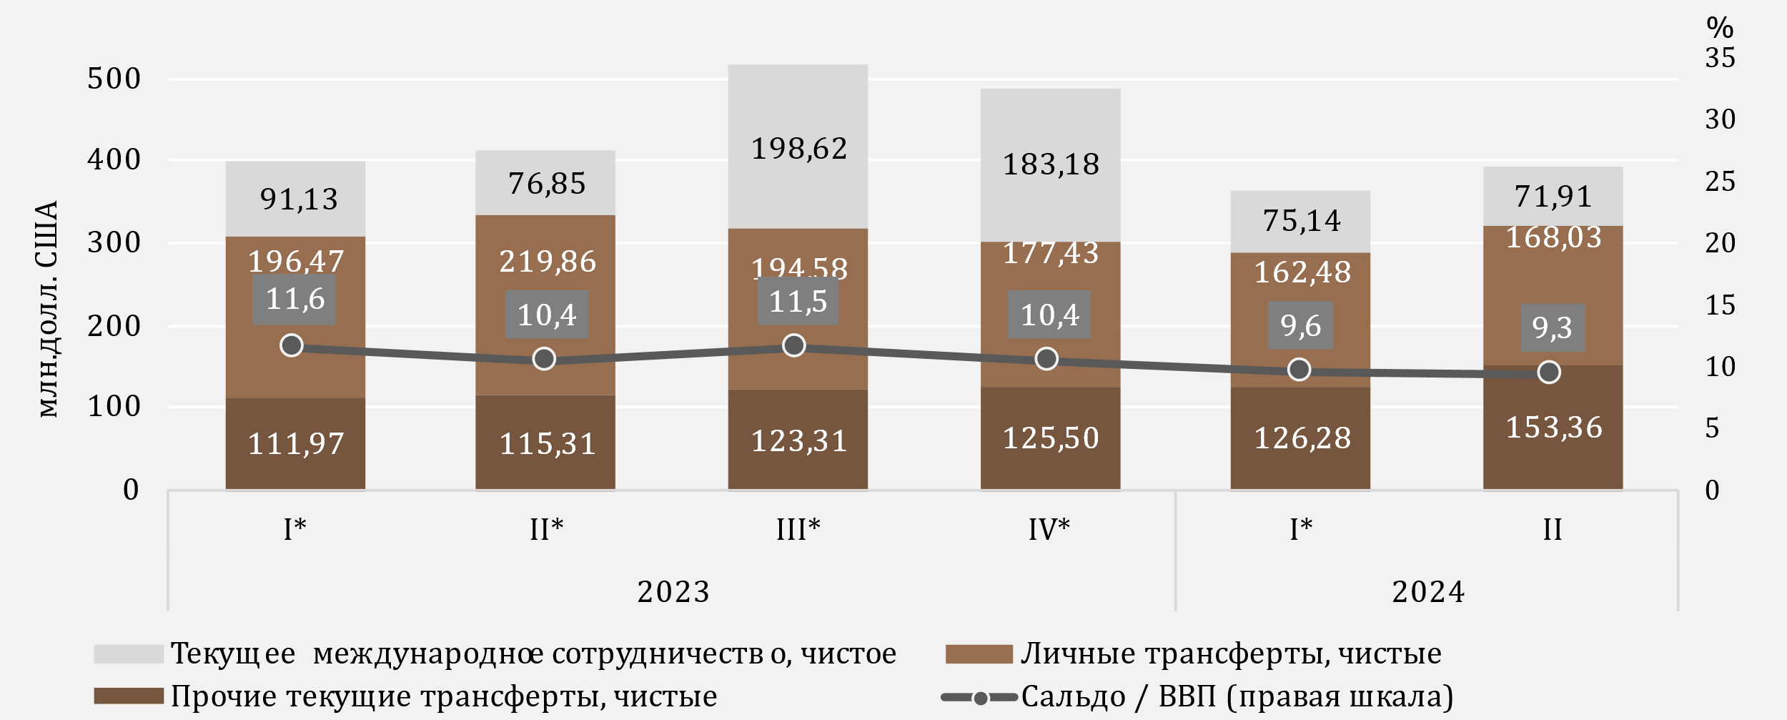
График 12. Вторичные доходы в динамике

*пересмотренные данные
** Текущие переводы между домохозяйствами резидентов и нерезидентов

D13
I. Платёжный баланс Республики Молдова во II кварталe 2024 года (предварительные данные)

Сокращение поступлений личных переводов было обусловленно снижением поступлений личных трансфертов, а отток личных переводов увеличился за счёт роста всех компонентов. Как приток, так и отток личных переводов были в основном из/в ЕС.

График 13. Личные денежные переводы по компонентам

 | Личные трансферты | Оплата труда | Капитальные трансферты между домашними хозяйствами | Личные трансферты | Оплата труда | Капитальные трансферты между домашними хозяйствами | Кредит, всего | Дебет, всего | #REF!
 | 271.4 | 180.25 | 13.73 | -74.93 | -24.17 | -6.24 | 465.38 | -105.34 | 1
 | 298.69 | 189.9 | 19.74 | -78.83 | -24.92 | -6.64 | 508.33 | -110.39
 | 283.67 | 195.56 | 14.09 | -89.09 | -26.07 | -8.97 | 493.32 | -124.13
 | 268.85 | 194.75 | 15.66 | -91.42 | -28.9 | -8.98 | 479.26 | -129.3
 | 250.11 | 169.93 | 12.94 | -87.63 | -25.62 | -7.74 | 432.98 | -120.99
 | 259.17 | 204.75 | 15.72 | -91.14 | -26.95 | -8.44 | 479.64 | -126.53

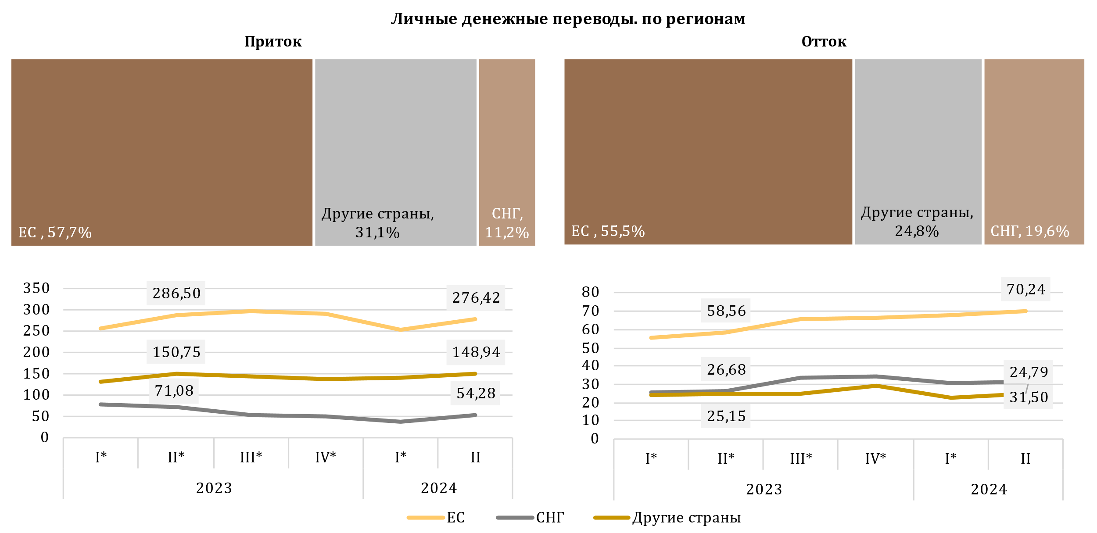

*пересмотренные данные

 | 2023 |  |  |  | 2024
 | I* | II* | III* | IV* | I* | II
Личные трансферты | 271.4 | 298.69 | 283.67 | 268.85 | 250.11 | 259.17
Оплата труда | 180.25 | 189.9 | 195.56 | 194.75 | 169.93 | 204.75
Капитальные трансферты между домашними хозяйствами | 13.73 | 19.74 | 14.09 | 15.66 | 12.94 | 15.72
Личные трансферты | -74.93 | -78.83 | -89.09 | -91.42 | -87.63 | -91.14
Оплата труда | -24.17 | -24.92 | -26.07 | -28.9 | -25.62 | -26.95
Капитальные трансферты между домашними хозяйствами | -6.24 | -6.64 | -8.97 | -8.98 | -7.74 | -8.44
Кредит, всего | 465.38 | 508.33 | 493.32 | 479.26 | 432.98 | 479.64
Дебет, всего | -105.34 | -110.39 | -124.13 | -129.3 | -120.99 | -126.53

D14
I. Платёжный баланс Республики Молдова во II кварталe 2024 года (предварительные данные)

Во втором квартале 2024 года снижение профицита капитального счёта было вызвано увеличением оттока капитала частного сектора, а также сокращением поступлений технической помощи сектору государственного управления.

График 14. Счет операций с капиталом
сальдо счета операций с капиталом
капитальные трансферты. по секторам
 | приток | oтток
2023-I* | 6.68
2023-II* | 11.99
2023-III* | 19.85
2023-IV* | 10.94
2024 -I* | 8.23
2024-II | 8.75
2023-I* | 13.73 | 6.24
2023-II* | 19.74 | 6.64
2023-III* | 14.09 | 8.97
2023-IV* | 15.66 | 8.98
2024-I* | 12.94 | 7.75
2024-II | 15.72 | 8.49

*пересмотренные данные

 | 2023 |  |  |  | 2024 |  |  |  | приток | oтток
 | I* | II* | III* | IV* | I* | II | Сектор государственного управления | 2023-I* | 6.68
Сальдо СОК | 14.17 | 25.09 | 24.97 | 17.62 | 13.42 | 15.69 |  | 2023-II* | 11.99
% к ВВП (правая ось) | 0.4 | 0.6 | 0.6 | 0.4 | 0.4 | 0.4 |  | 2023-III* | 19.85
 |  |  |  |  |  |  |  | 2023-IV* | 10.94
 |  |  |  |  |  |  |  | 2024 -I* | 8.23
 |  |  |  |  |  |  |  | 2024-II | 8.75
 |  |  |  |  |  |  | Финансовые и нефин. предприятия, ДХ и НКОДХ | 2023-I* | 13.73 | 6.24
 |  |  |  |  |  |  |  | 2023-II* | 19.74 | 6.64
 |  |  |  |  |  |  |  | 2023-III* | 14.09 | 8.97
 |  |  |  |  |  |  |  | 2023-IV* | 15.66 | 8.98
 |  |  |  |  |  |  |  | 2024-I* | 12.94 | 7.75
 |  |  |  |  |  |  |  | 2024-II | 15.72 | 8.49

D15
I. Платёжный баланс Республики Молдова во II кварталe 2024 года (предварительные данные)

Чистые поступления финансовых активов были обусловлены, в частности, транзакциями по сокращению активов в форме наличной валюты и депозитов, а также резервных активов. Чистый отток обязательств был результатом транзакций по торговым кредитам и авансам, а также по займам.

График 15. Финансовый счёт, активы и обязательства по функциональным категориям во II квартале 2024 года (млн. долл. США)
 | Прямые инвестиции | Наличная валюта и депозиты | Ссуды и займы | Торговые кредиты и авансы | Резервные активы | Прочие финансовые потоки
Чистое приобретение финансовых активов | -7.87 | -595.48 | 9.61 | 51.72 | -90.02 | 0.31
Чистое принятие обязательств | 61.67 | 0.77 | -70.02 | -93.25 |  | -0.66

 | Чистое приобретение финансовых активов | Чистое принятие обязательств
Всего | -631.73 | -97.60
Прямые инвестиции | -7.87 | 61.67
Прочие финансовые потоки | 0.31 | -0.66
Наличная валюта и депозиты | -595.48 | 0.77
Ссуды и займы | 9.61 | -70.02
Торговые кредиты и авансы | 51.72 | -93.25
Резервные активы | -90.02

D16
I. Платёжный баланс Республики Молдова во II кварталe 2024 года (предварительные данные)

Чистый отток по займам был обусловленн, в частности, чистыми погашениями займов сектора государственного управления.

График 16. Внешние займы (обязательства), привлечение и погашение, во II кварталe 2024 года (млн. долл. США)
по институциональным секторам
 | привлечение | погашение
Сектор государственного управления | 41.94 | 95.79
Депозитные организации, за искл. ЦБ | 5.38 | 26.30
Нефин. предприятия, ДХ и НКОДХ | 25.72 | 28.06
Прочие фин. Организации | 44.52 | 33.54
Центральный банк |  | 3.89
по срокам погашения

Долгосрочный

Краткосрочный

 | привлечение | погашение |  | привлечение | погашение
Сектор государственного управления | 41.94 | 95.79 | краткосрочные | 0.88 | 0.94
Депозитные организации, за искл. ЦБ | 5.38 | 26.30 | долгосрочные | 116.68 | 186.64
Нефин. предприятия, ДХ и НКОДХ | 25.72 | 28.06
Прочие фин. Организации | 44.52 | 33.54
Центральный банк |  | 3.89
Ссуды и займы | 117.56 | 187.58

D17
I. Платёжный баланс Республики Молдова во II кварталe 2024 года (предварительные данные)

Bо II квартале 2024 года, основными кредиторами секторa государственного управления были Европейский Инвестиционный Банк и Международная ассоциация развития.

График 17. Основные кредиторы секторa государственного управления во II квартале 2024 года

ЕИБ | 37.8%
МАР | 33.0%
ЕБРР | 17.0%
БНX | 7.7%
МБРР | 3.5%
МФСР | 1.0%
ЯАМС | 0.0%
БНX -Банк Национального хозяйства

D18
II. Международная инвестиционная позиция на 30.06.2024 (предварительные данные)

По состоянию на 30.06.2024 отношение чистого дебетового сальдо международной инвестиционной позиции к ВВП улучшилось по сравнению с 31.12.2023.

График 18. Чистая международная инвестиционная позиция, по институциональным секторам, % к ВВП

* пересмотренные данные

 | 2023 |  |  |  | 2024
 | I* | II* | III* | IV* | I* | II
Центральный банк | 31.0 | 31.5 | 30.5 | 32.6 | 31.5 | 30.5
Сектор государственного управления | -22.8 | -22.7 | -20.7 | -22.7 | -21.6 | -20.8
Депозитные организации | -0.3 | 0.3 | 1.0 | 1.6 | 2.1 | 2.4
Прочие сектора | -51.7 | -50.6 | -50.3 | -47.5 | -46.6 | -44.9
Чистая МИП | -43.8 | -41.5 | -39.5 | -36.0 | -34.6 | -32.8

D19
II. Международная инвестиционная позиция на 30.06.2024 (предварительные данные)

Резервным активам соответстовала наибольшая доля в сальдо финансовых активах, в то время как прочим инвестициям и прямым инвестициям - значительные доли в сальдо обязательств.

График 19. Структура внешних финансовых активов и обязательств по функциональным категориям, по состоянию на конец периода (%)
 | Прямые инвестиции | Портфельные инвестиции и финансовые производные | Прочие инвестиции | Резервные активы | #REF! | Прочие инвестиции | Прямые инвестиции | Портфельные инвестиции и финансовые производные
I* | 5.9 | 0.2 | 24.7 | 69.2 | 1 | -60.1 | -39.7 | -0.2
II* | 5.7 | 0.2 | 24.1 | 70.0 |  | -60.3 | -39.5 | -0.2
III* | 5.8 | 0.2 | 23.0 | 71.0 |  | -58.8 | -41.0 | -0.2
IV* | 5.3 | 0.3 | 24.2 | 70.2 |  | -60.0 | -39.8 | -0.2
I* | 5.4 | 0.3 | 24.0 | 70.3 |  | -60.1 | -39.7 | -0.2
II | 5.4 | 0.3 | 24.8 | 69.5 |  | -59.7 | -40.1 | -0.2

* пересмотренные данные

Активы |  | 2023 |  |  |  | 2024
 |  | I* | II* | III* | IV* | I* | II
 | Прямые инвестиции | 5.9 | 5.7 | 5.8 | 5.3 | 5.4 | 5.4
 | Портфельные инвестиции и финансовые производные | 0.2 | 0.2 | 0.2 | 0.3 | 0.3 | 0.3
 | Прочие инвестиции | 24.7 | 24.1 | 23.0 | 24.2 | 24.0 | 24.8
 | Резервные активы | 69.2 | 70.0 | 71.0 | 70.2 | 70.3 | 69.5
Обязательства | Прочие инвестиции | -60.1 | -60.3 | -58.8 | -60.0 | -60.1 | -59.7
 | Прямые инвестиции | -39.7 | -39.5 | -41.0 | -39.8 | -39.7 | -40.1
 | Портфельные инвестиции и финансовые производные | -0.2 | -0.2 | -0.2 | -0.2 | -0.2 | -0.2

D20
II. Международная инвестиционная позиция на 30.06.2024 (предварительные данные)

По состоянию на 30.06.2024 позиция официальных резервных активов сократилась по сравнению с 31.12.2023, однако соответствовала всем критериям достаточности.

График 20. Показатели достаточности официальных резервных активов

Примечание: Критерии основаны на рекомендациях МВФ из "Assessing Reserve Adequacy - Specific Proposals", апрель 2015 г.
http://www.imf.org/external/np/pp/eng/2014/121914.pdf
* пересмотренные данные

 | 2023 |  |  |  | 2024
 | I* | II* | III* | IV* | I * | II
Резервные активы | 4,679.35 | 4,902.67 | 4,881.93 | 5,453.15 | 5,393.23 | 5,288.61
3 месяца фактического импорта товаров и услуг | 2,641.36 | 2,576.67 | 2,555.62 | 2,460.06 | 2,406.05 | 2,476.42
100% краткосрочного внешнего долга | 3,973.18 | 4,161.77 | 3,809.98 | 3,855.16 | 3,848.66 | 3,560.40
20% от М2 | 1,047.60 | 1,119.68 | 1,123.00 | 1,264.33 | 1,281.02 | 1,310.63
100% от (30%КВД + 15%ПО + 5%М2 + 5% Эксп.) | 2,545.76 | 2,615.09 | 2,487.69 | 2,610.12 | 2,587.40 | 2,491.13
100-150% от (30%КВД + 15%ПО + 5%М2 + 5% Эксп.) | 3,818.64 | 3,922.64 | 3,731.53 | 3,915.18 | 3,881.10 | 3,736.70

D21
II. Международная инвестиционная позиция на 30.06.2024 (предварительные данные)

 | 1 | 1 | 1
Позиции прямых инвестиций в виде акций и долей, из всех регионов, уменьшились по сравнению с 31.12.2023.

График 21. Позиция прямых инвестиции** – собственный капитал, по регионам, на конец периода (млн. долл. США)

* пересмотренные данные
** остатки, отраженные по методу оценки “собственные средства по балансовой стоимости”, распределение по странам в соответствии с непосредственным инвестором

 | 2023 |  |  |  | 2024
 | I* | II* | III* | IV* | I * | II
ЕC | 2882.34 | 2880.39 | 3030.68 | 3014.09 | 3009.08 | 2999.27
Другие страны | 511.64 | 547.44 | 543.82 | 584.31 | 537.75 | 521.12
СНГ | -32.47 | -33.55 | -35.86 | -9.89 | -24.11 | -33.21

D22
II. Международная инвестиционная позиция на 30.06.2024 (предварительные данные)

Финансовая деятельность и страхование, оптовая и розничная торговля и обрабатывающая промышленность были секторами, с найбольшими долями в позиции обязательств в виде прямых инвестиций (собственный капитал).

График 22. Прямые инвестиции – собственный капитал, накопленный по состоянию на 30.06.2024, по отраслям (согласно КЭДМ-2)

Примечание: Оценочные данные

Другие | 3.6
Финансовая деятельность и страхование | 34.6
Оптовая и розничная торговля, ремонт автотранспортных средств | 25.6
Обрабатывающая промышленность | 19.7
Информация и связь | 5.9
Недвижимые сделки | 2.7
Транспорт и хранение | 2.6
Электро - и теплоэнергия, газ, горячая вода и кондиционирование воздуха | 2.4
Сельское хозяйство, лесное хозяйство и рыболовство | 1.6
Деятельность в области административных услуг | 1.3

D23
II. Международная инвестиционная позиция на 30.06.2024 (предварительные данные)

Основная доля в структуре как финансовых активов, так и обязательств, соответствовала долгосрочным.

График 23. Структура внешних финансовых активов и обязательств по срокам погашения, по состоянию на конец периода (%)

* пересмотренные данные

 |  | 2023 |  |  |  | 2024
 |  | I* | II* | III* | IV* | I * | II
Активы | краткосрочные | 46.9 | 44.0 | 39.7 | 43.1 | 37.9 | 36.0
 | долгосрочные | 53.1 | 56.0 | 60.3 | 56.9 | 62.1 | 64.0
Обязательства | краткосрочные | -21.0 | -21.0 | -20.4 | -19.6 | -19.7 | -19.4
 | долгосрочные | -79.0 | -79.0 | -79.6 | -80.4 | -80.3 | -80.6

D24
III. Внешний долг Республики Молдова по состоянию на 30.06.2024 (предварительные данные)

По состоянию на 30.06.2024, основным инструментом финансирования, применяемым сектром государственного управления Республики Молдова, были кредиты, составляющие 89,7 процента от общего объема государственного внешнего долга.

График 24. Внешний долг государственного сектора по состоянию на конец периода (млн. долл. США)

 | 2023 |  |  |  | 2024
 | I* | II* | III* | IV* | I* | II |  | 2024-II
Внешний долг государственного сектора | 3,476.97 | 3,574.01 | 3,347.52 | 3,820.52 | 3,727.83 | 3,636.43 | Ссуды и займы | 3,262.47
Краткосрочный | 0.78 | 1.01 | 1.15 | 1.30 | 1.50 | 1.75 | Распределение СДР | 372.21
Долгосрочный | 3,476.19 | 3,573.00 | 3,346.37 | 3,819.22 | 3,726.33 | 3,634.68 | Другие | 1.75
* пересмотренные данные

D25
III. Внешний долг Республики Молдова по состоянию на 30.06.2024 (предварительные данные)

Международный Валютный Фонд и Группа Всемирного банка являлись основными внешними кредиторами государственного сектора.

График 25. Структура внешнего долга государственного сектора по кредиторам на конец периода (%)

 | 2023 |  |  |  | 2024
 | I | II | III | IV | I | II
МВФ | 30.1 | 31.4 | 32.4 | 30.8 | 30.6 | 30.4
Группа ВБ | 27.0 | 26.1 | 30.6 | 28.0 | 28.2 | 28.8
ЕИБ | 12.7 | 12.4 | 12.8 | 11.8 | 12.1 | 12.6
Европейская комиссия | 5.5 | 6.6 | 6.8 | 7.7 | 7.7 | 7.8
ЕБРР | 14.8 | 13.6 | 7.2 | 8.9 | 8.7 | 7.7
МФСР | 2.1 | 2.0 | 2.2 | 2.0 | 2.0 | 2.1
Другие кредиторы | 7.8 | 7.9 | 8.0 | 10.8 | 10.7 | 10.7
* пересмотренные данные

D26
III. Внешний долг Республики Молдова по состоянию на 30.06.2024 (предварительные данные)

В течение первого полугодия 2024 года частный внешний долг демонстрировал нисходящий тренд, что было обусловлено снижением как долгосрочного, так и краткосрочного долга.

График 26. Внешний частный долг по состоянию на конец периода (согласно первоначальным срокам погашения), (млн. долл. США)

 | 2023 |  |  |  | 2024 |  |  | 2024-II
 | I* | II* | III* | IV* | I* | II
Внешний частный долг | 6,401.04 | 6,395.51 | 6,214.88 | 6,298.32 | 6,256.82 | 6,104.58 | Торговые кредиты и авансы | 33.5%
Краткосрочный | 2,781.13 | 2,808.50 | 2,680.05 | 2,683.31 | 2,665.29 | 2,564.00 | Ссуды и займы | 32.8%
Долгосрочный | 3,619.91 | 3,587.01 | 3,534.83 | 3,615.01 | 3,591.53 | 3,540.58 | Обязательства по задолженности предприятий с прямыми инвестициями перед прямыми инвесторами | 29.9%
 |  |  |  |  |  |  | Наличная валюта и депозиты | 3.0%
 |  |  |  |  |  |  | Прочие долговые обязательства | 0.8%

D27
III. Внешний долг Республики Молдова по состоянию на 30.06.2024 (предварительные данные)

Нефинансовым предприятиям по прежнему соответствовало найбольшая доля в частном внешнем долге.

График 27. Структура внешнего долга частного сектора по институциональным секторам на конец периода (%)

 | 2023-I* | 2023-II* | 2023-III* | 2023-IV* | 2024-I* | 2024-II
Нефинансовые предприятия | 3,618.75 | 3,665.08 | 3,537.25 | 3,535.72 | 3,549.60 | 3,438.73
Прямые инвестиции: межфилиальное кредитование | 1,898.87 | 1,889.05 | 1,846.09 | 1,880.45 | 1,852.70 | 1,822.91
Депозитные организации | 504.08 | 445.41 | 438.34 | 494.40 | 463.72 | 440.22
Прочие фин. организации | 312.09 | 328.13 | 324.40 | 316.53 | 318.17 | 329.32
Дом. хозяйства и НКОДХ | 67.25 | 67.84 | 68.80 | 71.22 | 72.63 | 73.40

D28
III. Внешний долг Республики Молдова по состоянию на 30.06.2024 (предварительные данные)

Основными кредиторами частного сектора были прочие кредиторы.

График 28. Структура кредиторов частного долга на конец, на 30.06.2024
 | 2024-II
Другие кредиторы | 2,586.30
Депозитные организации, за искл. ЦБ | 143.82
ЕИБ | 80.07
ЕБРР | 155.51
МФК | 27.08
БРСЕ | 5.89
ЧБРТ | 5.68

 | 2024-II
Другие кредиторы | 2,586.30
Депозитные организации, за искл. ЦБ | 143.82
Международные организации | 274.23
ЕИБ | 80.07
ЕБРР | 155.51
МФК | 27.08
БРСЕ | 5.89
ЧБРТ | 5.68

